Login
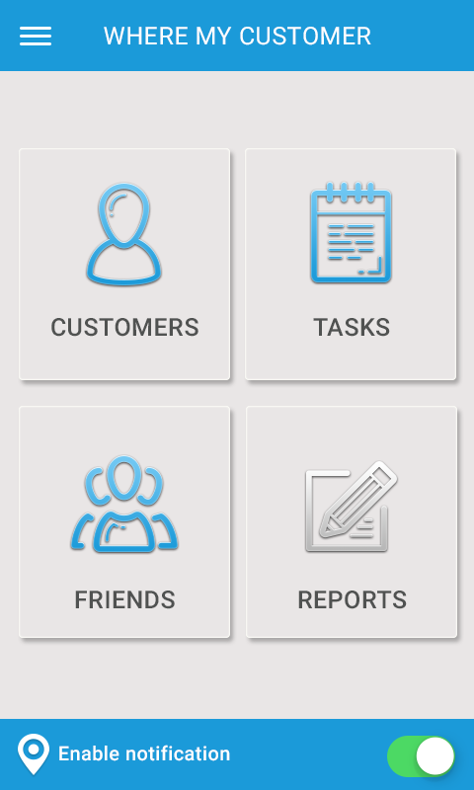
Màn hình home
Màn hình home . Khi loading sflash xong sẽ đưa user vào màn hình home. Các chức năng sử dụng được bình thường trừ ấn vào Friends là báo : "Chức năng được phát triển ở phiên bản pro".

Màn hình sflash là background màu xanh có hình icon ở giữa

Icon

Profile
Màn hình profile
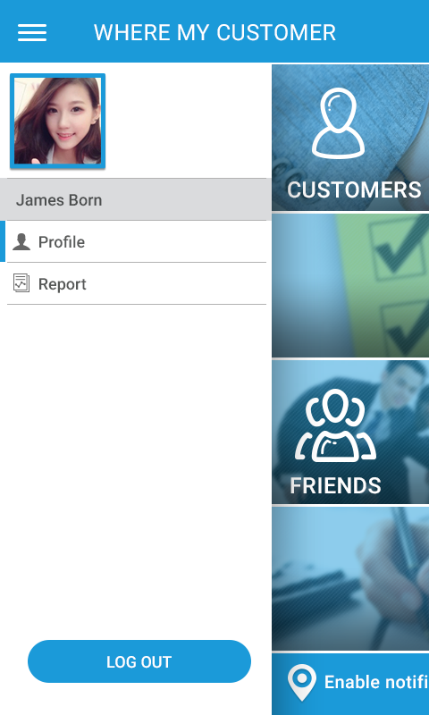
menu left

Khi bật menu left lên sẽ có avatar của user và tên profile và report,Log out
Nếu click vào profile sẽ sang màn hình profile
Nếu click vào report sẽ sang màn hình report
Cho ẩn log out đi.
Ở đây user có thể thay ảnh,thay đổi tên và các trường phone, email, address . Mật khẩu cho ẩn đi.
Chọn ảnh thì có tùy chọn lựa chọn trên máy hoặc chụp ảnh.
Bắn notify về máy user: Mặc định được cấp quyền đẩy về máy đt của user.
Tùy chọn Advanced Options
Date and time
Còn lại cho hiển thị nhưng tái mét không click vào được.

